Menu

ERGONOMIA
INSTITUTO SEGURIDAD DEL TRABAJO

METODO MAC
Iniciar Evaluación

Levantamiento y Descenso Individual

Matriz de Evaluación

Versión 06/2020

A1
Método MAC: Levantamiento y Descenso Individual

A) Peso de la carga y frecuencia: Utilice el gráfico para determinar el nivel de riesgo asociado a la frecuencia y a la cantidad de peso levantado. Identifique el valor numérico y color correspondiente.

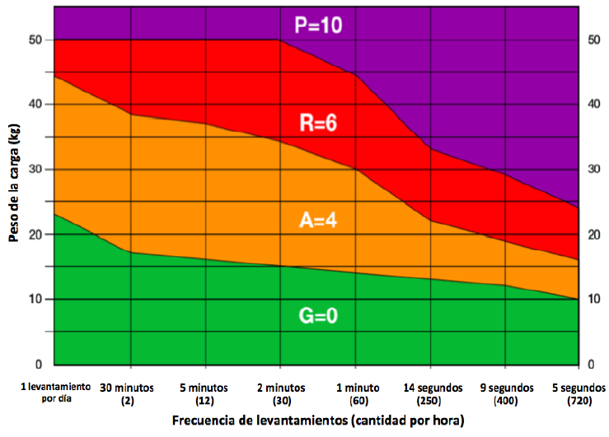
 | Califique Factor de Riesgo
 | Verde V/0

Avanzar
Regresar Menú Principal

A2
Método MAC: Levantamiento y Descenso Individual

B) Distancia horizontal de las manos a la región lumbar: Observe la distancia horizontal entre las manos del trabajador y la región lumbar durante el levantamiento y/o descenso. Evalúe según las imágenes e identifique el valor numérico de la peor condición.

 |  |  |  |  |  |  | Califique Factor de Riesgo
 |  |  |  |  |  |  | Verde V/0
 | Brazos verticales y tronco erguido |  | Brazos inclinados alejados del tronco o Tronco inclinado hacia delante |  | Brazos inclinados hacia delante y tronco flexionado

 | Menos cerca de la región lumbar | Verde | Manos a una distancia moderada de la región lumbar | Ambar | Brazos muy alejados de la región lumbar | Rojo
 |  | 0 |  | 3 |  | 6

Retroceder
Avanzar
Regresar Menú Principal

A3
Método MAC: Levantamiento y Descenso Individual

C) Región vertical de levantamiento de manos: Observe la posición vertical de las manos del trabajador desde el inicio y final del levantamiento. Utilice las siguientes ilustraciones y registre el valor de la peor condición.

 |  |  |  |  |  |  | Califique Factor de Riesgo
 |  |  |  |  |  |  | Ambar A/1
 | Manos entre la rodilla y altura del codo |  | Manos bajo la rodilla y/o por encima de la altura del codo |  | Manos al nivel del piso o inferior, o manos a nivel de cabeza y superior

 | Verde | 0 | Ambar | 1 | Rojo | 3

Retroceder
Avanzar
Regresar Menú Principal

A4
Método MAC: Levantamiento y Descenso Individual

D) Torsión y lateralización de tronco: observe el tronco del trabajador cuando levanta la carga. Si la persona rota el tronco en relación a la cadera o se inclina hacia un lado cuando levanta la carga, el color es amarillo y el puntaje 1. Si la columna rota y se inclina hacia un lado, el color es rojo y el puntaje 2.

 |  |  |  |  |  |  | Califique Factor de Riesgo
 |  |  |  |  |  |  | Ambar A/1
 | Mínima o ninguna rotación e inclinación de columna |  | Rotación de columna o inclinación de columna |  | Rotación e inclinación de columna

 | Verde | 0 | Ambar | 1 | Rojo | 2

Retroceder
Avanzar
Regresar Menú Principal

A5
Método MAC: Levantamiento y Descenso Individual

E) Restricciones posturales: Buscar factores que obliguen al equipo a modificar su postura. Si los movimientos de levantamiento están restringidos por la disponibilidad de espacio (por ejemplo, un pasillo estrecho o un área de abastecimiento desordenada), el color es amarillo y el puntaje 1. Si la postura se restringe severamente (levantamiento en un área con cielo abajo) el color es rojo y el puntaje es 3.

 |  |  |  |  |  |  | Califique Factor de Riesgo
 |  |  |  |  |  |  | Verde V/0
 | Sin restricciones posturales |  | Restricción Postural |  | Severa restricción postural

 | Verde | 0 | Ambar | 1 | Rojo | 3

Retroceder
Avanzar
Regresar Menú Principal

A6
Método MAC: Levantamiento y Descenso Individual

F) Acoplamiento mano-objeto: Observar la calidad del agarre que los trabajadores usan para afirmar y controlar la carga. Si el trabajador necesita sus manos, registre la peor condición.

 | Manijas u orificios para las manos diseñados para el tamaño y peso de la carga |  | Manijas u orificios para las manos muy pequeños, o solo los dedos soportan la carga |  | No existen manijas ni orificios de sujeción | Áspera, resbaladiza o con puntos de presión

 |  |  |  |  |  |  |  | Califique Factor de riesgo
 |  |  |  |  |  |  |  | Rojo R/4
 | Manijas u orificios para las manos diseñados para el tamaño y peso de la carga |  | Manijas u orificios para las manos muy pequeños, o solo los dedos soportan la carga |  | No existen manijas ni orificios de sujeción | Áspera, resbaladiza o con puntos de presión

 | Buen Agarre | Verde 0 | Agarre Razonable | Ambar 2 | Agarre Malo |  | Rojo 3

Retroceder
Regresar Menú Principal
Avanzar

A7
Método MAC: Levantamiento y Descenso Individual

G) Superficie de tránsito: Observar las condiciones del suelo donde se realiza la tarea. Las zonas de trabajo al aire libre dependen del clima. Identificar la peor condición.

 |  |  |  |  |  |  | Califique Factor de Riesgo
 |  |  |  |  |  |  | Verde V/0
 | Pisos secos, antideslizantes, firmes, nivelados y sin daños |  | Mayoritariamente secos y limpios (húmedos o algunos escombros), o razonablemente firmes o con daños menores. |  | Resbaladizos, con muchos escombros, o blandos, inestables o con daños severos.

 | Buena Superficie | Verde 0 | Superficie Razonable | Ambar 1 | Mala Superficie | Rojo 3

Retroceder
Avanzar
Regresar Menú Principal

A11
Método MAC: Levantamiento y Descenso Individual

H) Factores ambientales: Observar factores ambientales y registre si la tarea se realiza con: *Temperaturas extremas *Fuertes corrientes de aire *Condiciones extremas de iluminación (oscuridad, brillante o poco contraste).

 |  |  |  |  |  |  | Califique
 |  |  |  |  |  |  | Verde V/0
 | Sin factores ambientales |  | Un factor ambiental |  | 2 o más factores

 | Verde | 0 | Ambar | 1 | Rojo | 2

Retroceder
Avanzar
Regresar Menú Principal

Resultados
 |  | Hoja de Resultado Método MAC: Levantamiento y Descenso Individual |  |  |  |  |  | Fecha

Datos Organizacionales
Nombre Evaluador: |  |  | MARIA JOSE SEPULVEDA DURAN |  |  | Nombre Empresa | AGROSUPER PLANTA SAN VICENTE
Area de Trabajo |  |  | FAENA |  |  | Puesto de Trabajo | OPERARIO DE GARRAS
Tarea: |  |  | PESADOR DE NUDILLOS |  |  | Tiempo Tarea: | 60 MIN
Decripción de la Tarea
Llenan bolsa con producto, lo pesan lo depositan en caja. La caja es depositada en cinta transportadora.

Cantidad de trabajadores que tienen puestos de trabajo idénticos o similar al evaluado? |  |  |  |  |  |  | Hombres: |  | 23
 |  |  |  |  |  |  | Mujeres: |  | 17
 | ¿Hay indicios de que la tarea es de alto riesgo para TME-EESS? (Marque X)
 | La tarea es extenuante, solo algunos pueden realizarla o se quejan del riesgo que puede generar.
 | Los empleados que realizan el trabajo parecen tener dificultades para realizarla o encontrar el trabajo dificil.
 | Otra

Resultados de la Evaluación
Factor de Riesgo |  |  |  | Color | Puntaje | Posible Medida de Control
A) Peso de la carga y frecuencia |  |  |  | Verde V/0 | Verde V/0
B) Distancia horizontal de las manos a la región lumbar |  |  |  | Verde V/0 | Verde V/0
C) Región vertical de levantamiento de manos: |  |  |  | Ambar A/1 | Ambar A/1 | Capacitar correcta tecnica de MMC
D) Torsión y lateralización de tronco |  |  |  | Ambar A/1 | Ambar A/1 | Capacitar correcta tecnica de MMC
E) Restricciones posturales |  |  |  | Verde V/0 | Verde V/0
F) Acoplamiento mano-objeto |  |  |  | Rojo R/4 | Rojo R/4 | Eliminar agarre mano bolsa
G) Superficie de tránsito |  |  |  | Verde V/0 | Verde V/0
H) Factores ambientales |  |  |  | Verde V/0 | Verde V/0
 |  |  | Puntaje: |  | 6
Conclusión
*Intervenga en todos los factores que hayan resultado diferentes del verde, dando prioridad aquellos de mayor nivel de riesgo *Si en la reevaluación (posterior a la intervención), el resultado de la sumatoria de los factores es mayor a 5, deberá continuar con la evaluación avanzada (por Profesional Especialista y Capacitado)

Generar PDF / Imprimir
Registrar Datos
Matriz MAC + VMAC Levantamiento y Descenso en Equipo
Retroceder
Regresar Menú Principal

Matriz
Hoja de Resultados
Regresar Menú Principal
Matriz Método MAC: Levantamiento y Descenso en Individual
1
2
3
4
5 |  |  |  |  |  |  |  |  | Factor A | Factor B | Factor C | Factor D | Factor E | Factor F | Factor G | Factor H | Puntaje Total | Conclusión | Posible Medida de Control
6 | Fecha Evaluación | Evaluador | Área de Trabajo | Puesto de Trabajo | Tarea | Duración de la Tarea | Hombres | Mujeres | Peso de la carga y Frecuencia | Distancia horizontal de las manos a la Región Lumbar | Región vertical de levantamiento de manos | Torsión y lateralización de tronco | Restricciones posturales | Acoplamiento mano-objeto | Superficie de tránsito | Factores ambientales

